민감도 설명
SN084JA2 | Defocus | -0.04 | -0.039 | -0.038 | -0.037 | -0.036 | -0.035 | -0.034 | -0.033 | -0.032 | -0.031 | -0.03 | -0.029 | -0.028 | -0.027 | -0.026 | -0.025 | -0.024 | -0.023 | -0.022 | -0.021 | -0.02 | -0.019 | -0.018 | -0.017 | -0.016 | -0.015 | -0.014 | -0.013 | -0.012 | -0.011 | -0.01 | -0.009 | -0.008 | -0.007 | -0.006 | -0.005 | -0.004 | -0.003 | -0.002 | -0.001 | 0 | 0.001 | 0.002 | 0.003 | 0.004 | 0.005 | 0.006 | 0.007 | 0.008 | 0.009 | 0.01 | 0.011 | 0.012 | 0.013 | 0.014 | 0.015 | 0.016 | 0.017 | 0.018 | 0.019 | 0.02 | 0.021 | 0.022 | 0.023 | 0.024 | 0.025 | 0.026 | 0.027 | 0.028 | 0.029 | 0.03 | 0.031 | 0.032 | 0.033 | 0.034 | 0.035 | 0.036 | 0.037 | 0.038 | 0.039 | 0.04
 | Direction | Tan | Tan | Tan | Tan | Tan | Tan | Tan | Tan | Tan | Tan | Tan | Tan | Tan | Tan | Tan | Tan | Tan | Tan | Tan | Tan | Tan | Tan | Tan | Tan | Tan | Tan | Tan | Tan | Tan | Tan | Tan | Tan | Tan | Tan | Tan | Tan | Tan | Tan | Tan | Tan | Tan | Tan | Tan | Tan | Tan | Tan | Tan | Tan | Tan | Tan | Tan | Tan | Tan | Tan | Tan | Tan | Tan | Tan | Tan | Tan | Tan | Tan | Tan | Tan | Tan | Tan | Tan | Tan | Tan | Tan | Tan | Tan | Tan | Tan | Tan | Tan | Tan | Tan | Tan | Tan | Tan

설계 | 0.0F | 0.131 | 0.131 | 0.128 | 0.124 | 0.116 | 0.106 | 0.094 | 0.079 | 0.061 | 0.041 | 0.018 | 0.007 | 0.035 | 0.065 | 0.097 | 0.131 | 0.166 | 0.203 | 0.24 | 0.279 | 0.319 | 0.358 | 0.398 | 0.437 | 0.476 | 0.514 | 0.551 | 0.586 | 0.619 | 0.651 | 0.68 | 0.707 | 0.731 | 0.752 | 0.77 | 0.785 | 0.797 | 0.805 | 0.81 | 0.812 | 0.81 | 0.805 | 0.796 | 0.785 | 0.77 | 0.753 | 0.732 | 0.709 | 0.684 | 0.657 | 0.628 | 0.597 | 0.565 | 0.531 | 0.497 | 0.463 | 0.428 | 0.392 | 0.358 | 0.323 | 0.289 | 0.256 | 0.225 | 0.194 | 0.165 | 0.138 | 0.112 | 0.088 | 0.066 | 0.046 | 0.027 | 0.011 | 0.003 | 0.015 | 0.025 | 0.034 | 0.04 | 0.045 | 0.048 | 0.05 | 0.05
 | 0.1F | 0.181 | 0.181 | 0.178 | 0.173 | 0.165 | 0.155 | 0.141 | 0.125 | 0.106 | 0.084 | 0.059 | 0.033 | 0.004 | 0.029 | 0.062 | 0.097 | 0.134 | 0.172 | 0.212 | 0.252 | 0.292 | 0.333 | 0.373 | 0.413 | 0.453 | 0.491 | 0.528 | 0.563 | 0.597 | 0.629 | 0.658 | 0.684 | 0.708 | 0.729 | 0.747 | 0.762 | 0.774 | 0.783 | 0.788 | 0.79 | 0.789 | 0.784 | 0.777 | 0.766 | 0.753 | 0.737 | 0.719 | 0.698 | 0.675 | 0.65 | 0.623 | 0.595 | 0.566 | 0.536 | 0.505 | 0.474 | 0.443 | 0.411 | 0.38 | 0.349 | 0.319 | 0.29 | 0.262 | 0.235 | 0.209 | 0.184 | 0.161 | 0.14 | 0.12 | 0.102 | 0.086 | 0.071 | 0.058 | 0.047 | 0.037 | 0.029 | 0.022 | 0.016 | 0.012 | 0.01 | 0.009
 | 0.2F | 0.191 | 0.189 | 0.185 | 0.178 | 0.169 | 0.158 | 0.144 | 0.128 | 0.109 | 0.09 | 0.07 | 0.053 | 0.047 | 0.057 | 0.08 | 0.109 | 0.142 | 0.176 | 0.211 | 0.247 | 0.284 | 0.321 | 0.358 | 0.394 | 0.429 | 0.464 | 0.497 | 0.528 | 0.558 | 0.586 | 0.612 | 0.636 | 0.657 | 0.675 | 0.692 | 0.705 | 0.716 | 0.723 | 0.729 | 0.731 | 0.731 | 0.728 | 0.722 | 0.714 | 0.704 | 0.691 | 0.677 | 0.661 | 0.643 | 0.623 | 0.602 | 0.58 | 0.557 | 0.533 | 0.509 | 0.484 | 0.46 | 0.435 | 0.41 | 0.385 | 0.361 | 0.338 | 0.315 | 0.293 | 0.271 | 0.251 | 0.231 | 0.212 | 0.194 | 0.178 | 0.162 | 0.147 | 0.132 | 0.119 | 0.107 | 0.095 | 0.084 | 0.073 | 0.063 | 0.054 | 0.046
 | 0.3F | 0.15 | 0.149 | 0.146 | 0.142 | 0.137 | 0.131 | 0.126 | 0.121 | 0.117 | 0.116 | 0.12 | 0.127 | 0.139 | 0.155 | 0.175 | 0.198 | 0.224 | 0.251 | 0.28 | 0.309 | 0.34 | 0.371 | 0.402 | 0.432 | 0.463 | 0.492 | 0.521 | 0.548 | 0.574 | 0.598 | 0.62 | 0.641 | 0.659 | 0.675 | 0.689 | 0.7 | 0.709 | 0.715 | 0.719 | 0.72 | 0.719 | 0.715 | 0.708 | 0.7 | 0.689 | 0.675 | 0.66 | 0.643 | 0.624 | 0.604 | 0.583 | 0.56 | 0.536 | 0.512 | 0.487 | 0.462 | 0.437 | 0.412 | 0.388 | 0.364 | 0.34 | 0.318 | 0.297 | 0.277 | 0.259 | 0.243 | 0.228 | 0.214 | 0.203 | 0.192 | 0.183 | 0.176 | 0.169 | 0.163 | 0.158 | 0.152 | 0.147 | 0.142 | 0.137 | 0.131 | 0.125
 | 0.4F | 0.113 | 0.11 | 0.105 | 0.099 | 0.091 | 0.082 | 0.071 | 0.06 | 0.05 | 0.044 | 0.046 | 0.056 | 0.073 | 0.095 | 0.119 | 0.145 | 0.173 | 0.202 | 0.231 | 0.262 | 0.293 | 0.324 | 0.356 | 0.387 | 0.418 | 0.448 | 0.478 | 0.507 | 0.534 | 0.56 | 0.585 | 0.608 | 0.629 | 0.648 | 0.665 | 0.68 | 0.693 | 0.704 | 0.712 | 0.717 | 0.72 | 0.721 | 0.72 | 0.716 | 0.709 | 0.701 | 0.69 | 0.677 | 0.662 | 0.645 | 0.627 | 0.607 | 0.585 | 0.562 | 0.538 | 0.513 | 0.488 | 0.461 | 0.435 | 0.408 | 0.381 | 0.354 | 0.327 | 0.301 | 0.275 | 0.251 | 0.227 | 0.204 | 0.183 | 0.163 | 0.144 | 0.128 | 0.114 | 0.102 | 0.092 | 0.085 | 0.08 | 0.077 | 0.076 | 0.076 | 0.076
 | 0.5F | 0.118 | 0.111 | 0.103 | 0.093 | 0.08 | 0.066 | 0.051 | 0.033 | 0.014 | 0.007 | 0.029 | 0.053 | 0.078 | 0.104 | 0.131 | 0.159 | 0.188 | 0.217 | 0.247 | 0.277 | 0.307 | 0.337 | 0.366 | 0.395 | 0.424 | 0.451 | 0.478 | 0.504 | 0.528 | 0.551 | 0.572 | 0.591 | 0.609 | 0.625 | 0.639 | 0.651 | 0.661 | 0.668 | 0.674 | 0.677 | 0.679 | 0.678 | 0.675 | 0.67 | 0.663 | 0.654 | 0.643 | 0.631 | 0.616 | 0.601 | 0.584 | 0.565 | 0.546 | 0.525 | 0.504 | 0.482 | 0.459 | 0.436 | 0.412 | 0.388 | 0.364 | 0.34 | 0.317 | 0.294 | 0.271 | 0.248 | 0.227 | 0.206 | 0.186 | 0.166 | 0.148 | 0.131 | 0.114 | 0.099 | 0.086 | 0.073 | 0.062 | 0.052 | 0.044 | 0.037 | 0.032
 | 0.6F | 0.112 | 0.106 | 0.1 | 0.091 | 0.082 | 0.072 | 0.061 | 0.051 | 0.043 | 0.039 | 0.043 | 0.054 | 0.07 | 0.089 | 0.109 | 0.131 | 0.154 | 0.178 | 0.202 | 0.227 | 0.252 | 0.277 | 0.302 | 0.327 | 0.351 | 0.376 | 0.399 | 0.422 | 0.444 | 0.465 | 0.485 | 0.504 | 0.521 | 0.537 | 0.552 | 0.565 | 0.577 | 0.587 | 0.595 | 0.602 | 0.607 | 0.61 | 0.611 | 0.611 | 0.609 | 0.605 | 0.6 | 0.593 | 0.585 | 0.575 | 0.564 | 0.552 | 0.538 | 0.523 | 0.508 | 0.491 | 0.474 | 0.456 | 0.437 | 0.418 | 0.399 | 0.379 | 0.36 | 0.34 | 0.321 | 0.302 | 0.283 | 0.265 | 0.247 | 0.23 | 0.214 | 0.198 | 0.184 | 0.17 | 0.158 | 0.146 | 0.136 | 0.126 | 0.118 | 0.11 | 0.104
 | 0.7F | 0.085 | 0.077 | 0.068 | 0.058 | 0.048 | 0.038 | 0.03 | 0.028 | 0.034 | 0.046 | 0.061 | 0.078 | 0.096 | 0.116 | 0.135 | 0.156 | 0.177 | 0.198 | 0.22 | 0.242 | 0.263 | 0.285 | 0.307 | 0.328 | 0.349 | 0.369 | 0.389 | 0.408 | 0.426 | 0.443 | 0.46 | 0.475 | 0.489 | 0.502 | 0.514 | 0.525 | 0.534 | 0.542 | 0.549 | 0.554 | 0.558 | 0.56 | 0.561 | 0.56 | 0.559 | 0.555 | 0.551 | 0.545 | 0.537 | 0.529 | 0.519 | 0.509 | 0.497 | 0.484 | 0.471 | 0.457 | 0.442 | 0.426 | 0.41 | 0.394 | 0.377 | 0.36 | 0.343 | 0.325 | 0.308 | 0.291 | 0.274 | 0.257 | 0.241 | 0.226 | 0.21 | 0.196 | 0.182 | 0.169 | 0.156 | 0.145 | 0.134 | 0.124 | 0.115 | 0.107 | 0.1
 | 0.8F | 0.065 | 0.062 | 0.06 | 0.06 | 0.063 | 0.07 | 0.078 | 0.089 | 0.102 | 0.116 | 0.131 | 0.147 | 0.164 | 0.181 | 0.199 | 0.218 | 0.236 | 0.255 | 0.274 | 0.292 | 0.311 | 0.329 | 0.347 | 0.365 | 0.382 | 0.399 | 0.415 | 0.43 | 0.445 | 0.458 | 0.471 | 0.483 | 0.493 | 0.503 | 0.511 | 0.519 | 0.525 | 0.53 | 0.534 | 0.536 | 0.537 | 0.537 | 0.536 | 0.534 | 0.53 | 0.525 | 0.519 | 0.511 | 0.503 | 0.494 | 0.483 | 0.472 | 0.46 | 0.447 | 0.433 | 0.419 | 0.404 | 0.388 | 0.372 | 0.356 | 0.339 | 0.322 | 0.305 | 0.288 | 0.271 | 0.254 | 0.237 | 0.22 | 0.204 | 0.188 | 0.172 | 0.157 | 0.143 | 0.129 | 0.116 | 0.103 | 0.091 | 0.08 | 0.07 | 0.061 | 0.053
 | 0.9F | 0.122 | 0.135 | 0.149 | 0.162 | 0.176 | 0.19 | 0.204 | 0.218 | 0.232 | 0.246 | 0.26 | 0.274 | 0.288 | 0.302 | 0.315 | 0.329 | 0.342 | 0.355 | 0.367 | 0.379 | 0.391 | 0.402 | 0.413 | 0.424 | 0.433 | 0.443 | 0.451 | 0.459 | 0.467 | 0.474 | 0.48 | 0.485 | 0.49 | 0.493 | 0.497 | 0.499 | 0.501 | 0.502 | 0.502 | 0.501 | 0.499 | 0.497 | 0.494 | 0.491 | 0.486 | 0.481 | 0.475 | 0.469 | 0.461 | 0.454 | 0.445 | 0.436 | 0.427 | 0.417 | 0.406 | 0.395 | 0.383 | 0.372 | 0.359 | 0.347 | 0.334 | 0.321 | 0.308 | 0.295 | 0.281 | 0.267 | 0.254 | 0.24 | 0.227 | 0.213 | 0.2 | 0.186 | 0.173 | 0.16 | 0.148 | 0.135 | 0.123 | 0.112 | 0.1 | 0.089 | 0.078
 | 1.0F | 0.177 | 0.183 | 0.189 | 0.195 | 0.201 | 0.207 | 0.213 | 0.218 | 0.224 | 0.229 | 0.235 | 0.24 | 0.245 | 0.25 | 0.255 | 0.26 | 0.264 | 0.269 | 0.273 | 0.277 | 0.281 | 0.285 | 0.289 | 0.292 | 0.295 | 0.298 | 0.301 | 0.304 | 0.307 | 0.309 | 0.311 | 0.313 | 0.315 | 0.317 | 0.318 | 0.319 | 0.321 | 0.321 | 0.322 | 0.323 | 0.323 | 0.323 | 0.323 | 0.323 | 0.323 | 0.322 | 0.321 | 0.32 | 0.319 | 0.318 | 0.317 | 0.315 | 0.313 | 0.312 | 0.31 | 0.308 | 0.305 | 0.303 | 0.3 | 0.298 | 0.295 | 0.292 | 0.289 | 0.286 | 0.283 | 0.28 | 0.277 | 0.273 | 0.27 | 0.267 | 0.263 | 0.259 | 0.256 | 0.252 | 0.248 | 0.245 | 0.241 | 0.237 | 0.233 | 0.229 | 0.225

D1
D0
D2

(SPEC 설정가능)
(SEPC 설정가능)
Tan 전필드 설계
 |  |  |  |  |  |  |  |  |  |  |  |  |  |  |  |  |  |  |  |  |  |  | 설계 그래프(MTF) - 검사필드(0.2F, 0.4F, 0.6F, 0.8F)만 추출

MTF
(0~1)

 |  |  |  |  |  |  |  |  |  |  |  |  |  |  |  |  |  |  |  |  |  |  |  |  |  |  |  |  |  |  |  |  |  |  |  |  |  |  |  | 실선: sagittal(사지탈) = Sag = S

 |  |  |  |  |  |  |  |  |  |  |  |  |  |  |  |  |  |  |  |  |  |  |  |  |  |  |  |  |  |  |  |  |  |  |  |  |  |  |  | 점선: tangential(탄젠셜) = Tan = T

 |  |  |  |  |  |  |  |  |  |  |  |  |  |  |  |  |  |  |  |  |  |  |  |  |  |  |  |  |  |  |  |  |  |  |  |  |  |  |  | Sag 보다 값이 낮아 검사 기준이 됨.

Defocus: -0.04mm ~ 0.04mm → CODE V(설계 프로그램)에서 바꿔추출가능

 |  | 검사 SPEC |  |  |  |  |  |  |  |  |  |  |  |  |  |  |  |  |  |  |  | 성능 그래프(MTF)

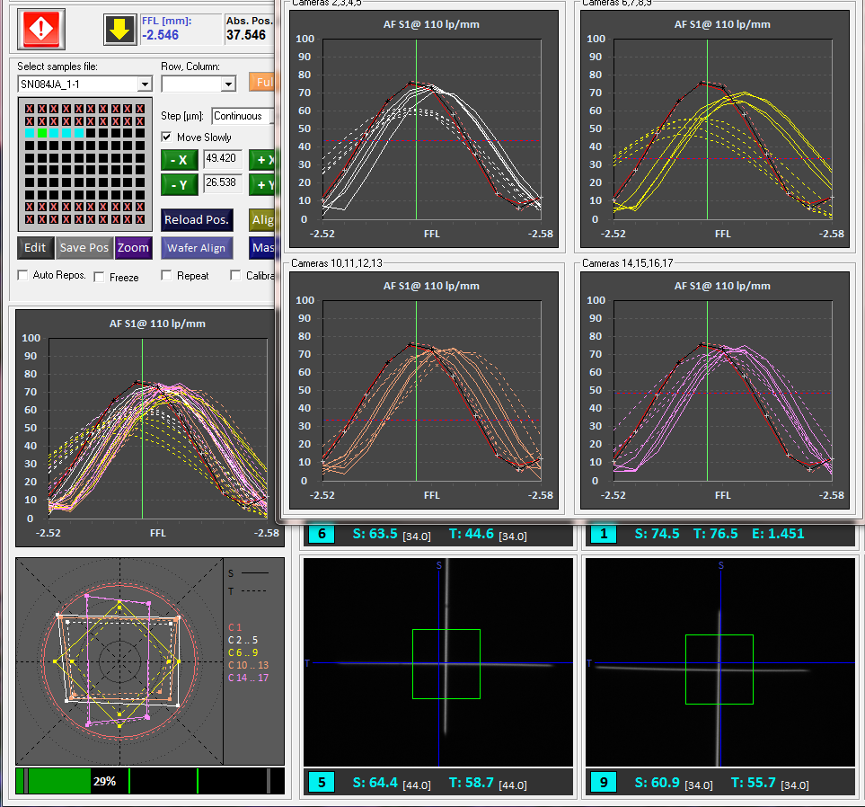
0.6F
0.8F

검사카메라 총 17개
0F(Center) - 1
0.2F - 10,11,12,13 (방향별-상하좌우)
0.4F - 14,15,16,17
0.6F - 2,3,4,5
0.8F - 6,7,8,9

Peak

Peak Position

0.2F
0.4F

Defocus: 0.03mm ~ -0.03mm
성능 그래프는 왼쪽이 +

